c3-1
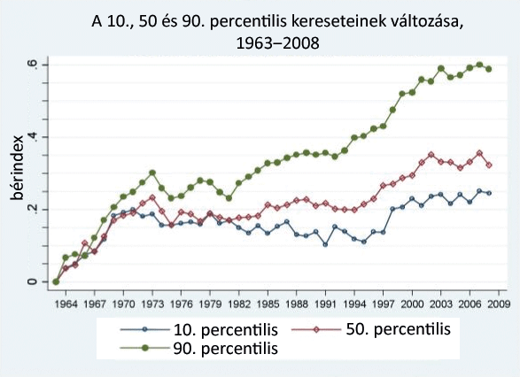
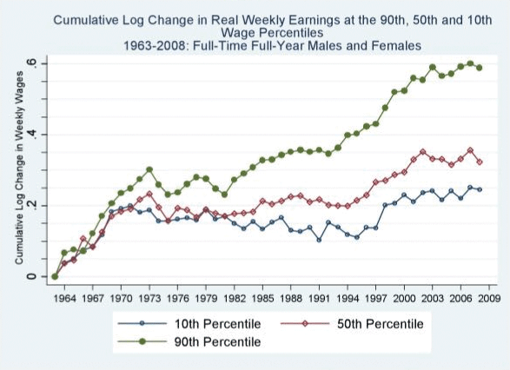
Cím: | A keresetek változása az Egyesült Államokban, 1963‒2008
Title: | Changes in earnings in the US, 1963–2008
Megjegyzés:
Note:
Forrás: | Acemoglu és Autor (2011).
Source: | cemoglu and Autor (2011), Chart 7, panel A.
Tengelyfelirat:

c3-2
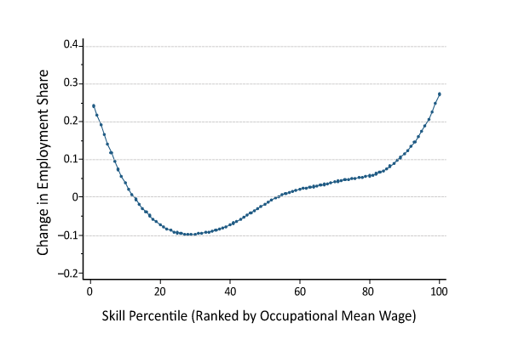
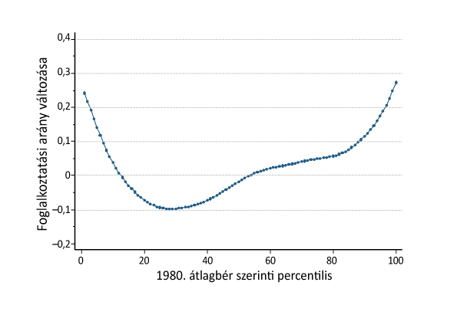
Cím: | A foglalkoztatási arányok és keresetek változása az Egyesült Államokban, foglalkozási csoportok szerint, 1980‒2005
Title: | Changes in employment shares and earnings in the US by occupational group, 1980–2005
Megjegyzés:
Note:
Forrás: | Autor és Dorn (2013).
Source: | Autor and Dorn (2013).
Tengelyfelirat:

c3-3
Cím: | Éves átlagos foglalkoztatási arányok a fejlődő országokban
Title: | Annual average employment shares in developing countries
Megjegyzés:
Note:
Forrás: | World Bank (2016).
Source: | World Bank (2016).
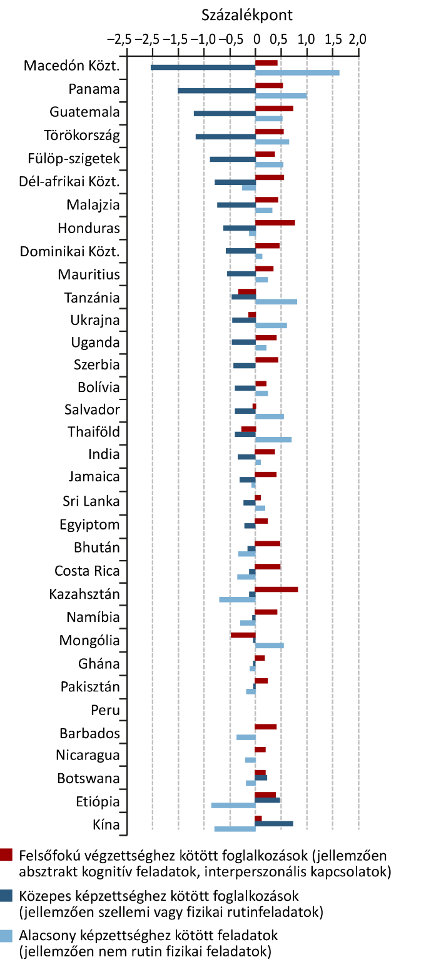
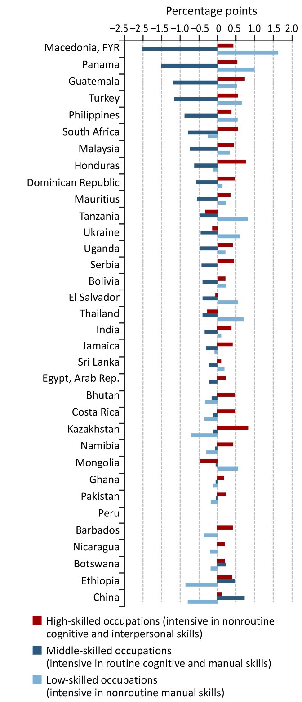
Tengelyfelirat:

c3-4
Cím: | Felsőoktatási expanzió Magyarországon
Title: | Expansion in Hungarian higher education
Megjegyzés:
Note:
Forrás: | KSH
Source: | Hungarian Central Statistical Office
Tengelyfelirat:

 | Lakosság | Foglalkoztatott
1990 | 0.096695944667
1994 |  | 0.14686526358
1995 |  | 0.15430054069
1996 |  | 0.16246429086
1997 |  | 0.16200000048
1998 |  | 0.16297759116
1999 |  | 0.16491219401
2000 |  | 0.1726051569
2001 | 0.11921676993 | 0.17253056169
2002 |  | 0.17627757788
2003 |  | 0.18932150304
2004 |  | 0.20785047114
2005 |  | 0.21222606301
2006 |  | 0.21502393484
2007 |  | 0.21735008061
2008 |  | 0.23184263706
2009 |  | 0.24056780338
2010 |  | 0.24271246791
2011 | 0.18231214583 | 0.25730246305
2012 |  | 0.26481500268
2013 |  | 0.26659473777
2014 |  | 0.26597249508
2015 |  | 0.26980167627
2016 |  | 0.26220241189
 | Population | Employed
1990 | 0.096695944667
1994 |  | 0.14686526358
1995 |  | 0.15430054069
1996 |  | 0.16246429086
1997 |  | 0.16200000048
1998 |  | 0.16297759116
1999 |  | 0.16491219401
2000 |  | 0.1726051569
2001 | 0.11921676993 | 0.17253056169
2002 |  | 0.17627757788
2003 |  | 0.18932150304
2004 |  | 0.20785047114
2005 |  | 0.21222606301
2006 |  | 0.21502393484
2007 |  | 0.21735008061
2008 |  | 0.23184263706
2009 |  | 0.24056780338
2010 |  | 0.24271246791
2011 | 0.18231214583 | 0.25730246305
2012 |  | 0.26481500268
2013 |  | 0.26659473777
2014 |  | 0.26597249508
2015 |  | 0.26980167627
2016 |  | 0.26220241189
 | Employed | Population
Év | Foglalkoztatott | Lakosság
1990 |  | 0.096695944667
1994 | 0.14686526358
1995 | 0.15430054069
1996 | 0.16246429086
1997 | 0.16200000048
1998 | 0.16297759116
1999 | 0.16491219401
2000 | 0.1726051569
2001 | 0.17253056169 | 0.11921676993
2002 | 0.17627757788
2003 | 0.18932150304
2004 | 0.20785047114
2005 | 0.21222606301
2006 | 0.21502393484
2007 | 0.21735008061
2008 | 0.23184263706
2009 | 0.24056780338
2010 | 0.24271246791
2011 | 0.25730246305 | 0.18231214583
2012 | 0.26481500268
2013 | 0.26659473777
2014 | 0.26597249508
2015 | 0.26980167627
2016 | 0.26220241189

c3-5
Cím: | A keresetek változása végzettség szerint
Title: | Changes in earnings by educational attainment
Megjegyzés:
Note:
Forrás: | MNB számítások a Bértarifa Adatbázis alapján.
Source: | Calculations of the NBH based on the Wage Survey Database.
Tengelyfelirat:

 | Elementary | High School | University
 | Alapfok | Középfok | Felsőfok
1994 | 0.00 | 0.00 | 0.00
1995 | -0.10 | -0.14 | -0.15
1996 | -0.08 | -0.09 | 0.00
1997 | -0.08 | -0.07 | 0.05
1998 | -0.06 | -0.04 | 0.12
1999 | -0.02 | 0.02 | 0.18
2000 | 0.00 | 0.02 | 0.23
2001 | 0.05 | 0.05 | 0.25
2002 | 0.10 | 0.10 | 0.26
2003 | 0.13 | 0.14 | 0.32
2004 | 0.14 | 0.14 | 0.30
2005 | 0.17 | 0.19 | 0.34
2006 | 0.17 | 0.17 | 0.31
2007 | 0.21 | 0.24 | 0.39
2008 | 0.21 | 0.21 | 0.32
2009 | 0.17 | 0.18 | 0.32
2010 | 0.18 | 0.18 | 0.32
2011 | 0.18 | 0.16 | 0.31
2012 | 0.22 | 0.17 | 0.28
2013 | 0.24 | 0.16 | 0.30
2014 | 0.23 | 0.16 | 0.30
2015 | 0.32 | 0.27 | 0.34

c3-6
Cím: | A 10., 50., és 90. percentilis kereseteinek változása
Title: | Changes in wages at the 10th, 50th and 90th percentiles
Megjegyzés:
Note:
Forrás: | MNB számítások a Bértarifa Adatbázis alapján.
Source: | Calculations of the NBH based on the Wage Survey Database.

Tengelyfelirat:

 | 10. percentiles | 50. percentile | 90. percentile
Év | 10. percentilis | 50. percentilis | 90. percentilis
1994-01-01 | 0 | 0 | 0
1995-01-01 | -0.099983215332 | -0.10596942902 | -0.12223052979
1996-01-01 | -0.091889381409 | -0.086915016174 | -0.065307617188
1997-01-01 | -0.17482471466 | -0.088827133179 | -0.0038166046143
1998-01-01 | -0.13897228241 | -0.045165061951 | 0.047068595886
1999-01-01 | -0.13296508789 | 0.0047225952148 | 0.11920166016
2000-01-01 | -0.12388134003 | 0.018705368042 | 0.13426113129
2001-01-01 | 0.024664878845 | 0.043137550354 | 0.17225551605
2002-01-01 | 0.12200927734 | 0.054851531982 | 0.21456241608
2003-01-01 | 0.1120262146 | 0.099761962891 | 0.24532318115
2004-01-01 | 0.099438667297 | 0.099184036255 | 0.27419757843
2005-01-01 | 0.14184570312 | 0.13732147217 | 0.336810112
2006-01-01 | 0.16247844696 | 0.1518201828 | 0.34821414948
2007-01-01 | 0.27048969269 | 0.18906593323 | 0.38992595673
2008-01-01 | 0.27415370941 | 0.19318580627 | 0.36615467072
2009-01-01 | 0.19073200226 | 0.15690803528 | 0.39939880371
2010-01-01 | 0.26624965668 | 0.18210411072 | 0.39482593536
2011-01-01 | 0.23856925964 | 0.15995597839 | 0.41813278198
2012-01-01 | 0.36131000519 | 0.19385719299 | 0.36874198914
2013-01-01 | 0.3759765625 | 0.20046234131 | 0.41883659363
2014-01-01 | 0.40234565735 | 0.23063468933 | 0.47567653656
2015-01-01 | 0.49596500397 | 0.33699607849 | 0.49917030334

c3-7
Cím: | Bérarányok végzettség szerint
Title: | Wage ratios by educational attainment
Megjegyzés:
Note:
Forrás: | MNB számítások a Bértarifa Adatbázis alapján.
Source: | Calculations of the NBH based on the Wage Survey Database.

Tengelyfelirat:

 | University-High School | High School-Elementary
Év | Felsőfokú-érettségizett | Érettségizett-alapfokú
1994 | 1.958298564 | 1.4518427849
1995 | 1.9278349876 | 1.3976196051
1996 | 2.1377696991 | 1.4406129122
1997 | 2.186994791 | 1.4792591333
1998 | 2.2840054035 | 1.4823617935
1999 | 2.3077192307 | 1.5064795017
2000 | 2.429374218 | 1.4728661776
2001 | 2.4031162262 | 1.4430474043
2002 | 2.3034303188 | 1.4552426338
2003 | 2.324930191 | 1.4774878025
2004 | 2.2857437134 | 1.4576803446
2005 | 2.2911288738 | 1.4743304253
2006 | 2.268809557 | 1.4457232952
2007 | 2.2651529312 | 1.4985691309
2008 | 2.185336113 | 1.4471554756
2009 | 2.25908494 | 1.4710444212
2010 | 2.2572300434 | 1.445001483
2011 | 2.2785663605 | 1.4214605093
2012 | 2.1790850163 | 1.3791846037
2013 | 2.2478477955 | 1.3390569687
2014 | 2.2527389526 | 1.3537191153
2015 | 2.1151947975 | 1.3775777817

c3-8
Készítette:
Cím: | A foglalkozási arány és a keresetek változása foglalkozásonként, 1994-2015
Title: | Changes in earnings by occupation, 1994–2015
Megjegyzés: | Az ábra a foglalkozások arányának változását a teljes foglakoztatásban (x100) és a medián bérek változását mutatja a foglalkozás medián bérének percentilise szerint az időszak elején.
Note: | The figure presents the change in the share of occupations in total employment (x100) and change in the occupation's median wage with respect to the percentile ranking of the occupation in the distribution of median wages in the first year of the period studied.
Forrás: | MNB számítások a Bértarifa Adatbázis alapján.
Source: | Calculations of the NBH based on the Wage Survey Database.

Tengelyfelirat:

 | Foglalkozási hányad változás (1994-2015)
0
1 | -4.76%
2 | -5.51%
3 | -6.30%
3 | -7.09%
4 | -7.86%
5 | -8.62%
6 | -9.35%
7 | -10.03%
8 | -10.63%
9 | -11.12%
10 | -11.46%
10 | -11.65%
11 | -11.69%
12 | -11.28%
13 | -11.12%
14 | -10.98%
15 | -10.87%
16 | -10.81%
17 | -10.78%
18 | -11.05%
19 | -11.18%
20 | -11.41%
21 | -11.76%
22 | -12.21%
23 | -12.78%
23 | -13.44%
24 | -14.19%
25 | -14.99%
26 | -15.80%
27 | -16.58%
28 | -17.20%
29 | -17.61%
30 | -17.78%
30 | -17.73%
31 | -17.49%
32 | -17.11%
33 | -16.67%
35 | -15.22%
36 | -14.49%
37 | -13.70%
37 | -12.88%
38 | -12.04%
39 | -11.22%
40 | -11.12%
41 | -10.39%
42 | -9.66%
43 | -8.91%
43 | -8.14%
44 | -7.32%
...
 | Bérnövekmény
0
1 | 0.51459728982
2 | 0.50520945658
3 | 0.49652302401
3 | 0.48833268624
4 | 0.48046278839
5 | 0.47270147938
6 | 0.46488227163
7 | 0.45694622794
8 | 0.44888416838
9 | 0.44067800582
10 | 0.43231859231
10 | 0.42383006698
11 | 0.41524394146
12 | 0.40659623847
13 | 0.39795935834
14 | 0.38938842213
15 | 0.38097139628
16 | 0.37287736226
17 | 0.36525610625
18 | 0.34696506516
19 | 0.34147714215
20 | 0.33715291238
21 | 0.33407108915
22 | 0.33224384106
23 | 0.33153120601
23 | 0.33304281422
24 | 0.33294468092
25 | 0.33306940581
26 | 0.33318094699
27 | 0.33315218255
28 | 0.33294129782
29 | 0.33253126197
30 | 0.33190530964
30 | 0.33110721422
31 | 0.33022016374
32 | 0.32932014938
33 | 0.32849834846
35 | 0.32723009739
36 | 0.32672861016
37 | 0.32631680843
37 | 0.32600973695
38 | 0.32582501637
39 | 0.32570716474
40 | 0.32672703652
41 | 0.32616801764
42 | 0.32549045689
43 | 0.32471794602
43 | 0.32388573012
44 | 0.32301539759
...
 | Change in employment share | Change in wage
pct_wage | Foglalkozási hányad változás (1994-2015) | Bérnövekmény
0
1 | -4.76% | 0.51459728982
2 | -5.51% | 0.50520945658
3 | -6.30% | 0.49652302401
3 | -7.09% | 0.48833268624
4 | -7.86% | 0.48046278839
5 | -8.62% | 0.47270147938
6 | -9.35% | 0.46488227163
7 | -10.03% | 0.45694622794
8 | -10.63% | 0.44888416838
9 | -11.12% | 0.44067800582
10 | -11.46% | 0.43231859231
10 | -11.65% | 0.42383006698
11 | -11.69% | 0.41524394146
 | Change in employment share
0
1 | -4.76%
2 | -5.51%
3 | -6.30%
3 | -7.09%
4 | -7.86%
5 | -8.62%
6 | -9.35%
7 | -10.03%
8 | -10.63%
9 | -11.12%
10 | -11.46%
10 | -11.65%
11 | -11.69%
12 | -11.28%
13 | -11.12%
14 | -10.98%
15 | -10.87%
16 | -10.81%
17 | -10.78%
18 | -11.05%
19 | -11.18%
20 | -11.41%
21 | -11.76%
22 | -12.21%
23 | -12.78%
23 | -13.44%
24 | -14.19%
25 | -14.99%
26 | -15.80%
27 | -16.58%
28 | -17.20%
29 | -17.61%
30 | -17.78%
30 | -17.73%
31 | -17.49%
32 | -17.11%
33 | -16.67%
35 | -15.22%
36 | -14.49%
37 | -13.70%
37 | -12.88%
38 | -12.04%
39 | -11.22%
40 | -11.12%
41 | -10.39%
42 | -9.66%
43 | -8.91%
43 | -8.14%
44 | -7.32%
...
12 | -11.28% | 0.40659623847
 | Change in wage
0
1 | 0.51459728982
2 | 0.50520945658
3 | 0.49652302401
3 | 0.48833268624
4 | 0.48046278839
5 | 0.47270147938
6 | 0.46488227163
7 | 0.45694622794
8 | 0.44888416838
9 | 0.44067800582
10 | 0.43231859231
10 | 0.42383006698
11 | 0.41524394146
12 | 0.40659623847
13 | 0.39795935834
14 | 0.38938842213
15 | 0.38097139628
16 | 0.37287736226
17 | 0.36525610625
18 | 0.34696506516
19 | 0.34147714215
20 | 0.33715291238
21 | 0.33407108915
22 | 0.33224384106
23 | 0.33153120601
23 | 0.33304281422
24 | 0.33294468092
25 | 0.33306940581
26 | 0.33318094699
27 | 0.33315218255
28 | 0.33294129782
29 | 0.33253126197
30 | 0.33190530964
30 | 0.33110721422
31 | 0.33022016374
32 | 0.32932014938
33 | 0.32849834846
35 | 0.32723009739
36 | 0.32672861016
37 | 0.32631680843
37 | 0.32600973695
38 | 0.32582501637
39 | 0.32570716474
40 | 0.32672703652
41 | 0.32616801764
42 | 0.32549045689
43 | 0.32471794602
43 | 0.32388573012
44 | 0.32301539759
...
13 | -11.12% | 0.39795935834
14 | -10.98% | 0.38938842213
15 | -10.87% | 0.38097139628
16 | -10.81% | 0.37287736226
17 | -10.78% | 0.36525610625
18 | -11.05% | 0.34696506516
19 | -11.18% | 0.34147714215
20 | -11.41% | 0.33715291238
21 | -11.76% | 0.33407108915
22 | -12.21% | 0.33224384106
23 | -12.78% | 0.33153120601
23 | -13.44% | 0.33304281422
24 | -14.19% | 0.33294468092
25 | -14.99% | 0.33306940581
26 | -15.80% | 0.33318094699
27 | -16.58% | 0.33315218255
28 | -17.20% | 0.33294129782
29 | -17.61% | 0.33253126197
30 | -17.78% | 0.33190530964
30 | -17.73% | 0.33110721422
31 | -17.49% | 0.33022016374
32 | -17.11% | 0.32932014938
33 | -16.67% | 0.32849834846
35 | -15.22% | 0.32723009739
36 | -14.49% | 0.32672861016
37 | -13.70% | 0.32631680843
37 | -12.88% | 0.32600973695
38 | -12.04% | 0.32582501637
39 | -11.22% | 0.32570716474
40 | -11.12% | 0.32672703652
41 | -10.39% | 0.32616801764
42 | -9.66% | 0.32549045689
43 | -8.91% | 0.32471794602
43 | -8.14% | 0.32388573012
44 | -7.32% | 0.32301539759
45 | -6.44% | 0.32205039088
46 | -5.47% | 0.32098504473
47 | -4.38% | 0.31986494826
48 | -3.16% | 0.31874219732
49 | -1.82% | 0.3176740233
50 | -0.39% | 0.31667955471
50 | 1.08% | 0.31687876705
51 | 2.51% | 0.31577905883
52 | 3.86% | 0.31468570755
53 | 5.09% | 0.31369999729
54 | 6.17% | 0.31295901081
55 | 7.10% | 0.31263961406
56 | 6.89% | 0.31292937952
57 | 6.74% | 0.31393128896
57 | 7.47% | 0.31574093227
58 | 8.15% | 0.31842759458
59 | 8.79% | 0.32190916861
60 | 9.41% | 0.32606953559
61 | 9.89% | 0.33082492281
62 | 10.37% | 0.33609865675
63 | 10.73% | 0.3418243191
63 | 11.09% | 0.34787304241
64 | 11.44% | 0.35406835833
65 | 11.76% | 0.36020001765
66 | 12.09% | 0.36611779789
67 | 12.37% | 0.37207149409
68 | 12.63% | 0.37707922846
69 | 12.48% | 0.38210153125
70 | 12.37% | 0.38736781571
70 | 12.30% | 0.39199238036
71 | 12.60% | 0.39612284387
73 | 12.76% | 0.4008469149
74 | 12.60% | 0.4032650076
75 | 12.36% | 0.40532576398
76 | 12.08% | 0.40711212458
77 | 11.77% | 0.4087639947
78 | 10.81% | 0.41210203422
80 | 10.10% | 0.41622097121
81 | 9.97% | 0.41861235091
82 | 9.93% | 0.42111233766
83 | 9.97% | 0.4235559748
83 | 10.09% | 0.4258250366
84 | 10.30% | 0.42781474066
85 | 10.56% | 0.42938935404
86 | 10.85% | 0.43037547406
87 | 11.13% | 0.43063235222
88 | 11.36% | 0.43007862524
89 | 11.49% | 0.42867291306
90 | 11.45%
90 | 11.19% | 0.42465772271
91 | 10.67% | 0.42108083629

c3-9
Cím: | A foglalkoztatási arányok változása foglalkozásonként a kilencvenes és a kétezres években
Title: | Changes in employment shares by occupation in 1994–2000 and 2000–2015
Megjegyzés: | Az ábra a foglalkozások arányának változását mutatja be a teljes foglakoztatásban (x100) a foglalkozás medián bérének percentilise szerint az időszak elején.
Note: | The figure presents the change in the share of occupations in total employment (x100) with respect to the percentile ranking of the occupation in the distribution of median wages in the first year of the period studied.
Forrás: | MNB számítások a Bértarifa Adatbázis alapján.
Source: | Calculations of the NBH based on the Wage Survey Database.

Tengelyfelirat:

 | Change in employment share (1994-2000) | Change in employment share (2000-2015)
pct_wage | Foglalkozási hányad változás (1994-2000) | Foglalkozási hányad változás (2000-2015)
0
 | Foglalkozási hányad változás (1994-2000)
0
0.86956518888 | 7%
1.7391303778 | 7%
2.6086957455 | 7%
3.4782607555 | 7%
4.347826004 | 7%
6.086956501 | 7%
6.9565215111 | 7%
7.826086998 | 7%
8.6956520081 | 7%
9.5652170181 | 7%
10.434782982 | 7%
11.304347992 | 7%
12.173913002 | 7%
13.043478012 | 7%
13.913043022 | 7%
14.782608986 | 7%
15.652173996 | 6%
16.52173996 | 6%
18.26086998 | 5%
19.130434036 | 4%
20 | 4%
20.869565964 | 3%
21.73913002 | 2%
22.608695984 | 1%
23.47826004 | 1%
24.347826004 | 0%
25.217391968 | 0%
26.086956024 | -1%
26.956521988 | -1%
27.826086044 | -2%
28.695652008 | -2%
29.565217972 | -2%
30.434782028 | -3%
31.304347992 | -3%
32.173912048 | -3%
33.043479919 | -3%
33.913043976 | -3%
34.782608032 | -3%
35.652172089 | -3%
36.52173996 | -2%
37.391304016 | -2%
38.260868073 | -2%
39.130435944 | -2%
40.869564056 | -1%
41.739131927 | -1%
42.608695984 | 0%
43.47826004 | 0%
44.347827911 | 1%
45.217391968 | 2%
...
0.86956518888 | 7% | 0.051243797317
 | Change in employment share (1994-2000)
0
0.86956518888 | 7%
1.7391303778 | 7%
2.6086957455 | 7%
3.4782607555 | 7%
4.347826004 | 7%
6.086956501 | 7%
6.9565215111 | 7%
7.826086998 | 7%
8.6956520081 | 7%
9.5652170181 | 7%
10.434782982 | 7%
11.304347992 | 7%
12.173913002 | 7%
13.043478012 | 7%
13.913043022 | 7%
14.782608986 | 7%
15.652173996 | 6%
16.52173996 | 6%
18.26086998 | 5%
19.130434036 | 4%
20 | 4%
20.869565964 | 3%
21.73913002 | 2%
22.608695984 | 1%
23.47826004 | 1%
24.347826004 | 0%
25.217391968 | 0%
26.086956024 | -1%
26.956521988 | -1%
27.826086044 | -2%
28.695652008 | -2%
29.565217972 | -2%
30.434782028 | -3%
31.304347992 | -3%
32.173912048 | -3%
33.043479919 | -3%
33.913043976 | -3%
34.782608032 | -3%
35.652172089 | -3%
36.52173996 | -2%
37.391304016 | -2%
38.260868073 | -2%
39.130435944 | -2%
40.869564056 | -1%
41.739131927 | -1%
42.608695984 | 0%
43.47826004 | 0%
44.347827911 | 1%
45.217391968 | 2%
...
1.7391303778 | 7% | 0.039921638403
2.6086957455 | 7% | 0.029272194771
3.4782607555 | 7% | 0.019207010328
4.347826004 | 7% | 0.0097220184854
6.086956501 | 7% | -0.0028845774937
6.9565215111 | 7% | -0.011032776905
7.826086998 | 7% | -0.018392744265
8.6956520081 | 7% | -0.024865141304
9.5652170181 | 7% | -0.030489426192
10.434782982 | 7% | -0.035365595956
11.304347992 | 7% | -0.039603966115
12.173913002 | 7% | -0.043449211089
13.043478012 | 7% | -0.047338948817
13.913043022 | 7% | -0.051735105737
14.782608986 | 7% | -0.056822282258
15.652173996 | 6% | -0.062514867693
 | Foglalkozási hányad változás (2000-2015)
0
0.86956518888 | 0.051243797317
1.7391303778 | 0.039921638403
2.6086957455 | 0.029272194771
3.4782607555 | 0.019207010328
4.347826004 | 0.0097220184854
6.086956501 | -0.0028845774937
6.9565215111 | -0.011032776905
7.826086998 | -0.018392744265
8.6956520081 | -0.024865141304
9.5652170181 | -0.030489426192
10.434782982 | -0.035365595956
11.304347992 | -0.039603966115
12.173913002 | -0.043449211089
13.043478012 | -0.047338948817
13.913043022 | -0.051735105737
14.782608986 | -0.056822282258
15.652173996 | -0.062514867693
16.52173996 | -0.068595184354
18.26086998 | -0.078521536797
19.130434036 | -0.085287382002
20 | -0.092256785007
20.869565964 | -0.099183686728
21.73913002 | -0.10583359266
22.608695984 | -0.11209009995
23.47826004 | -0.11782475286
24.347826004 | -0.12291363499
25.217391968 | -0.12721122181
26.086956024 | -0.13060010157
26.956521988 | -0.1329144111
27.826086044 | -0.13396927786
28.695652008 | -0.13365361862
29.565217972 | -0.13210472242
30.434782028 | -0.12961251874
31.304347992 | -0.12640885477
32.173912048 | -0.12279688372
33.043479919 | -0.11911139988
33.913043976 | -0.1156004552
34.782608032 | -0.11225235887
35.652172089 | -0.10877294951
36.52173996 | -0.10471568379
37.391304016 | -0.099855843087
38.260868073 | -0.094189441777
39.130435944 | -0.087927894397
40.869564056 | -0.075017388351
41.739131927 | -0.068765362618
42.608695984 | -0.062538994826
43.47826004 | -0.056186286907
44.347827911 | -0.049656220897
45.217391968 | -0.042749557679
...
 | Change in employment share (2000-2015)
0
0.86956518888 | 0.051243797317
1.7391303778 | 0.039921638403
2.6086957455 | 0.029272194771
3.4782607555 | 0.019207010328
4.347826004 | 0.0097220184854
6.086956501 | -0.0028845774937
6.9565215111 | -0.011032776905
7.826086998 | -0.018392744265
8.6956520081 | -0.024865141304
9.5652170181 | -0.030489426192
10.434782982 | -0.035365595956
11.304347992 | -0.039603966115
12.173913002 | -0.043449211089
13.043478012 | -0.047338948817
13.913043022 | -0.051735105737
14.782608986 | -0.056822282258
15.652173996 | -0.062514867693
16.52173996 | -0.068595184354
18.26086998 | -0.078521536797
19.130434036 | -0.085287382002
20 | -0.092256785007
20.869565964 | -0.099183686728
21.73913002 | -0.10583359266
22.608695984 | -0.11209009995
23.47826004 | -0.11782475286
24.347826004 | -0.12291363499
25.217391968 | -0.12721122181
26.086956024 | -0.13060010157
26.956521988 | -0.1329144111
27.826086044 | -0.13396927786
28.695652008 | -0.13365361862
29.565217972 | -0.13210472242
30.434782028 | -0.12961251874
31.304347992 | -0.12640885477
32.173912048 | -0.12279688372
33.043479919 | -0.11911139988
33.913043976 | -0.1156004552
34.782608032 | -0.11225235887
35.652172089 | -0.10877294951
36.52173996 | -0.10471568379
37.391304016 | -0.099855843087
38.260868073 | -0.094189441777
39.130435944 | -0.087927894397
40.869564056 | -0.075017388351
41.739131927 | -0.068765362618
42.608695984 | -0.062538994826
43.47826004 | -0.056186286907
44.347827911 | -0.049656220897
45.217391968 | -0.042749557679
...
16.52173996 | 6% | -0.068595184354
18.26086998 | 5% | -0.078521536797
19.130434036 | 4% | -0.085287382002
20 | 4% | -0.092256785007
20.869565964 | 3% | -0.099183686728
21.73913002 | 2% | -0.10583359266
22.608695984 | 1% | -0.11209009995
23.47826004 | 1% | -0.11782475286
24.347826004 | 0% | -0.12291363499
25.217391968 | 0% | -0.12721122181
26.086956024 | -1% | -0.13060010157
26.956521988 | -1% | -0.1329144111
27.826086044 | -2% | -0.13396927786
28.695652008 | -2% | -0.13365361862
29.565217972 | -2% | -0.13210472242
30.434782028 | -3% | -0.12961251874
31.304347992 | -3% | -0.12640885477
32.173912048 | -3% | -0.12279688372
33.043479919 | -3% | -0.11911139988
33.913043976 | -3% | -0.1156004552
34.782608032 | -3% | -0.11225235887
35.652172089 | -3% | -0.10877294951
36.52173996 | -2% | -0.10471568379
37.391304016 | -2% | -0.099855843087
38.260868073 | -2% | -0.094189441777
39.130435944 | -2% | -0.087927894397
40.869564056 | -1% | -0.075017388351
41.739131927 | -1% | -0.068765362618
42.608695984 | 0% | -0.062538994826
43.47826004 | 0% | -0.056186286907
44.347827911 | 1% | -0.049656220897
45.217391968 | 2% | -0.042749557679
46.086956024 | 2% | -0.035241310263
46.956520081 | 3% | -0.026946327497
47.826087952 | 3% | -0.017880283449
48.695652008 | 4% | -0.0082055521539
49.565216064 | 4% | 0.0017993737862
50.434783936 | 5% | 0.011753679901
51.304347992 | 5% | 0.021288384471
52.173912048 | 5% | 0.030210548582
53.043479919 | 5% | 0.038461912839
53.913043976 | 5% | 0.046064499601
54.782608032 | 4% | 0.053150405876
55.652172089 | 4% | 0.059858909068
56.52173996 | 3% | 0.066160382309
57.391304016 | 2% | 0.072036850425
58.260868073 | 2% | 0.077273418571
59.130435944 | 1% | 0.081644948915
60 | 0% | 0.085061439452
60.869564056 | -1% | 0.08763268071
61.739131927 | -2% | 0.089688225837
62.608695984 | -3% | 0.091385221219
63.47826004 | -4% | 0.092771311919
64.347824097 | -5% | 0.09395661333
65.217391968 | -6% | 0.095039465088
66.086959839 | -7% | 0.096210039523
66.956520081 | -8% | 0.099006826636
67.826087952 | -9% | 0.10071621354
68.695655823 | -10% | 0.10574333585
69.565216064 | -11% | 0.10711697855
70.434783936 | -11% | 0.1058410534
71.304344177 | -12% | 0.10635501144
73.043479919 | -13% | 0.10740142882
73.913040161 | -13% | 0.10694348669
74.782608032 | -14% | 0.10677676401
75.652175903 | -14% | 0.10683990086
76.521736145 | -15% | 0.10682117095
77.391304016 | -15% | 0.10663481934
78.260871887 | -16% | 0.10620297107
79.130432129 | -17% | 0.10563249079
80 | -17% | 0.10507407866
80.869567871 | -17% | 0.10461786509
81.739128113 | -18% | 0.10431417634
82.608695984 | -18% | 0.10420595856
83.478263855 | -18% | 0.10443910696
84.347824097 | -18% | 0.1050145987
85.217391968 | -18% | 0.10582592072
86.086959839 | -18% | 0.10685648126
86.956520081 | -18% | 0.10800245877
87.826087952 | -18% | 0.10911862598
88.695655823 | -17% | 0.11001218671
90.434783936 | -17% | 0.1096152825
91.304344177 | -17% | 0.1091865411

c3-10
Cím: | A keresetek változása foglalkozásonként a kilencvenes és a kétezres években
Title: | Changes in earnings by occupation in 1994–2000 and 2000–2015
Megjegyzés: | Az ábra a foglakozások medián bérének változását mutatja a foglalkozás medián bérének percentilise szerint az időszak elején.
Note: | The figure presents the change in the occupation-level median wages with respect to the percentile ranking of the occupation in the distribution of median wages in the first year of the period studied.
Forrás: | MNB számítások a Bértarifa Adatbázis alapján.
Source: | Calculations of the NBH based on the Wage Survey Database.

Tengelyfelirat:

 | Bérnövekmény (1994-2000)
0.000
0.870 | 6.8776%
1.739 | 6.0763%
2.609 | 5.3571%
3.478 | 4.7159%
4.348 | 4.1446%
6.087 | 3.1615%
6.957 | 2.7233%
7.826 | 2.3087%
8.696 | 1.9145%
9.565 | 1.5383%
10.435 | 1.1758%
11.304 | 0.8163%
12.174 | 0.4529%
13.043 | 0.0836%
13.913 | -0.2906%
14.783 | -0.6642%
15.652 | -1.0171%
16.522 | -1.3306%
18.261 | -2.1902%
19.130 | -2.2859%
20.000 | -2.2669%
20.870 | -2.1309%
21.739 | -1.8854%
22.609 | -1.5493%
23.478 | -1.0617%
24.348 | -0.6855%
25.217 | -0.2947%
26.087 | 0.0970%
26.957 | 0.4845%
27.826 | 0.8676%
28.696 | 1.2470%
29.565 | 1.6207%
30.435 | 1.9848%
31.304 | 2.3365%
32.174 | 2.6695%
33.043 | 2.9788%
33.913 | 3.2631%
34.783 | 3.5236%
35.652 | 3.7644%
36.522 | 3.9876%
37.391 | 4.1895%
38.261 | 4.3675%
39.130 | 4.5191%
40.870 | 4.8301%
41.739 | 4.9005%
42.609 | 4.9475%
43.478 | 4.9762%
44.348 | 4.9946%
45.217 | 5.0158%
...
 | Bérnövekmény (2000-2015)
0.000
0.870 | 44.03%
1.739 | 43.80%
2.609 | 43.56%
3.478 | 43.31%
4.348 | 43.02%
6.087 | 42.61%
6.957 | 42.23%
7.826 | 41.82%
8.696 | 41.37%
9.565 | 40.90%
10.435 | 40.39%
11.304 | 39.87%
12.174 | 39.34%
13.043 | 38.81%
13.913 | 38.30%
14.783 | 37.82%
15.652 | 37.35%
16.522 | 36.91%
18.261 | 36.16%
19.130 | 35.75%
20.000 | 35.34%
20.870 | 34.94%
21.739 | 34.56%
22.609 | 34.20%
23.478 | 33.86%
24.348 | 33.52%
25.217 | 33.19%
26.087 | 32.86%
26.957 | 32.51%
27.826 | 32.14%
28.696 | 31.76%
29.565 | 31.36%
30.435 | 30.95%
31.304 | 30.54%
32.174 | 30.14%
33.043 | 29.78%
33.913 | 29.44%
34.783 | 29.14%
35.652 | 28.86%
36.522 | 28.61%
37.391 | 28.38%
38.261 | 28.18%
39.130 | 28.01%
40.870 | 27.74%
41.739 | 27.64%
42.609 | 27.56%
43.478 | 27.48%
44.348 | 27.38%
45.217 | 27.26%
...
 | Change in wage (1994-2000) | Change in wage (2000-2015)
pct_wage | Bérnövekmény (1994-2000) | Bérnövekmény (2000-2015)
0
0.870 | 6.8776% | 44.03%
1.739 | 6.0763% | 43.80%
2.609 | 5.3571% | 43.56%
3.478 | 4.7159% | 43.31%
4.348 | 4.1446% | 43.02%
6.087 | 3.1615% | 42.61%
6.957 | 2.7233% | 42.23%
7.826 | 2.3087% | 41.82%
8.696 | 1.9145% | 41.37%
9.565 | 1.5383% | 40.90%
10.435 | 1.1758% | 40.39%
11.304 | 0.8163% | 39.87%
 | Change in wage (1994-2000)
0.000
0.870 | 6.8776%
1.739 | 6.0763%
2.609 | 5.3571%
3.478 | 4.7159%
4.348 | 4.1446%
6.087 | 3.1615%
6.957 | 2.7233%
7.826 | 2.3087%
8.696 | 1.9145%
9.565 | 1.5383%
10.435 | 1.1758%
11.304 | 0.8163%
12.174 | 0.4529%
13.043 | 0.0836%
13.913 | -0.2906%
14.783 | -0.6642%
15.652 | -1.0171%
16.522 | -1.3306%
18.261 | -2.1902%
19.130 | -2.2859%
20.000 | -2.2669%
20.870 | -2.1309%
21.739 | -1.8854%
22.609 | -1.5493%
23.478 | -1.0617%
24.348 | -0.6855%
25.217 | -0.2947%
26.087 | 0.0970%
26.957 | 0.4845%
27.826 | 0.8676%
28.696 | 1.2470%
29.565 | 1.6207%
30.435 | 1.9848%
31.304 | 2.3365%
32.174 | 2.6695%
33.043 | 2.9788%
33.913 | 3.2631%
34.783 | 3.5236%
35.652 | 3.7644%
36.522 | 3.9876%
37.391 | 4.1895%
38.261 | 4.3675%
39.130 | 4.5191%
40.870 | 4.8301%
41.739 | 4.9005%
42.609 | 4.9475%
43.478 | 4.9762%
44.348 | 4.9946%
45.217 | 5.0158%
...
12.174 | 0.4529% | 39.34%
 | Change in wage (2000-2015)
0.000
0.870 | 44.03%
1.739 | 43.80%
2.609 | 43.56%
3.478 | 43.31%
4.348 | 43.02%
6.087 | 42.61%
6.957 | 42.23%
7.826 | 41.82%
8.696 | 41.37%
9.565 | 40.90%
10.435 | 40.39%
11.304 | 39.87%
12.174 | 39.34%
13.043 | 38.81%
13.913 | 38.30%
14.783 | 37.82%
15.652 | 37.35%
16.522 | 36.91%
18.261 | 36.16%
19.130 | 35.75%
20.000 | 35.34%
20.870 | 34.94%
21.739 | 34.56%
22.609 | 34.20%
23.478 | 33.86%
24.348 | 33.52%
25.217 | 33.19%
26.087 | 32.86%
26.957 | 32.51%
27.826 | 32.14%
28.696 | 31.76%
29.565 | 31.36%
30.435 | 30.95%
31.304 | 30.54%
32.174 | 30.14%
33.043 | 29.78%
33.913 | 29.44%
34.783 | 29.14%
35.652 | 28.86%
36.522 | 28.61%
37.391 | 28.38%
38.261 | 28.18%
39.130 | 28.01%
40.870 | 27.74%
41.739 | 27.64%
42.609 | 27.56%
43.478 | 27.48%
44.348 | 27.38%
45.217 | 27.26%
...
13.043 | 0.0836% | 38.81%
13.913 | -0.2906% | 38.30%
14.783 | -0.6642% | 37.82%
15.652 | -1.0171% | 37.35%
16.522 | -1.3306% | 36.91%
18.261 | -2.1902% | 36.16%
19.130 | -2.2859% | 35.75%
20.000 | -2.2669% | 35.34%
20.870 | -2.1309% | 34.94%
21.739 | -1.8854% | 34.56%
22.609 | -1.5493% | 34.20%
23.478 | -1.0617% | 33.86%
24.348 | -0.6855% | 33.52%
25.217 | -0.2947% | 33.19%
26.087 | 0.0970% | 32.86%
26.957 | 0.4845% | 32.51%
27.826 | 0.8676% | 32.14%
28.696 | 1.2470% | 31.76%
29.565 | 1.6207% | 31.36%
30.435 | 1.9848% | 30.95%
31.304 | 2.3365% | 30.54%
32.174 | 2.6695% | 30.14%
33.043 | 2.9788% | 29.78%
33.913 | 3.2631% | 29.44%
34.783 | 3.5236% | 29.14%
35.652 | 3.7644% | 28.86%
36.522 | 3.9876% | 28.61%
37.391 | 4.1895% | 28.38%
38.261 | 4.3675% | 28.18%
39.130 | 4.5191% | 28.01%
40.870 | 4.8301% | 27.74%
41.739 | 4.9005% | 27.64%
42.609 | 4.9475% | 27.56%
43.478 | 4.9762% | 27.48%
44.348 | 4.9946% | 27.38%
45.217 | 5.0158% | 27.26%
46.087 | 5.0495% | 27.10%
46.957 | 5.0979% | 26.91%
47.826 | 5.1603% | 26.72%
48.696 | 5.2290% | 26.53%
49.565 | 5.2979% | 26.35%
50.435 | 5.3601% | 26.18%
51.304 | 5.4111% | 26.03%
52.174 | 5.4504% | 25.89%
53.043 | 5.4801% | 25.79%
53.913 | 5.5067% | 25.73%
54.783 | 5.5442% | 25.70%
55.652 | 5.6044% | 25.72%
56.522 | 5.6974% | 25.76%
57.391 | 5.8269% | 25.85%
58.261 | 5.9914% | 25.98%
59.130 | 6.1795% | 26.14%
60.000 | 6.3959% | 26.34%
60.870 | 6.6483% | 26.55%
61.739 | 6.9412% | 26.77%
62.609 | 7.2766% | 27.00%
63.478 | 7.6568% | 27.22%
64.348 | 8.0815% | 27.41%
65.217 | 8.5486% | 27.55%
66.087 | 9.0585% | 27.63%
66.957 | 9.6062% | 27.50%
67.826 | 10.3449% | 27.43%
68.696 | 10.9343% | 26.41%
69.565 | 11.4148% | 26.17%
70.435 | 12.0622% | 26.11%
71.304 | 12.7218% | 26.05%
73.043 | 14.0374% | 25.78%
73.913 | 14.6755% | 25.60%
74.783 | 15.2863% | 25.36%
75.652 | 15.8664% | 24.96%
76.522 | 16.4162% | 24.54%
77.391 | 16.9360% | 24.11%
78.261 | 17.4273% | 23.67%
79.130 | 17.8966% | 23.25%
80.000 | 18.3575% | 22.82%
80.870 | 18.8284% | 22.39%
81.739 | 19.3146% | 21.93%
82.609 | 19.8190% | 21.43%
83.478 | 20.3431% | 20.88%
84.348 | 20.8898% | 20.28%
85.217 | 21.4578% | 19.62%
86.087 | 22.0371% | 18.88%
86.957 | 22.6064% | 18.08%
87.826 | 23.1351% | 17.22%
88.696 | 23.6053% | 16.33%
90.435 | 24.0875% | 14.97%
91.304 | 24.4175% | 14.04%

c3-11
Cím: | A minimálbér és az átlagbér aránya
Title: | Ratio of the minimum wage to the average wage
Megjegyzés:
Note:
Forrás: | KSH
Source: | HCSO

Tengelyfelirat:

 | Share of minimum to average wage
Év | Minimálbér-átlagbér
1994 | 30.9
1995 | 31.4
1996 | 31
1997 | 29.7
1998 | 28.8
1999 | 29.1
2000 | 29.1
2001 | 38.6
2002 | 40.8
2003 | 36.4
2004 | 36.4
2005 | 36
2006 | 36.5
2007 | 35.4
2008 | 34.7
2009 | 35.8
2010 | 36.3
2011 | 36.6
2012 | 41.7
2013 | 42.5
2014 | 42.7
2015 | 42.4

c3-12
Cím: | A foglalkoztatási arányok változása nagy foglalkozási csoportok szerint a kilencvenes és az kétezres években
Title: | Changes in employment shares by major occupational groups in 1994–2000 and 2000–2015
Megjegyzés:
Note:
Forrás: | MNB számítások a Bértarifa Adatbázis alapján.
Source: | Calculations of the NBH based on the Wage Survey Database.

Tengelyfelirat:

feor_group |  | 2000-2015 | 1994-2000
Szolgáltatási dolg | Service worker | 0.06 | 0.01
Gépkezelő | Machine operator | -0.01 | 0.06
Szakmunk. | Skilled worker | -0.10 | 0.02
Iroda, keresk. | Office, trade w. | 0.01 | -0.03
Felsőfokú vég. | Highly skilled | 0.07 | 0.00
Vezető | Manager | -0.01 | -0.05

